Detalhamento_Avarias
Detalhamento da Cobrança

Cliente | xxxx
Contrato: | xxxx

Placa: | SHW1G92 |  | VALOR TOTAL
Modelo: | ONIX LT 1.0 12V TURBO FLEX 4P C/AR |  | R$150.00
Cor: | BRANCO SUMMIT

1 | Pintura retrovisor direito | Valor | R$150.00
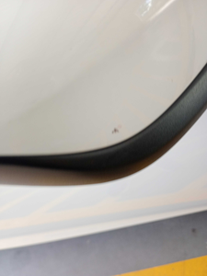

2 | CHECKLIST - Avaria reportada na peça 'paralama_dianteiro_esquerdo' (REVISAR) | Valor | R$0.00

